품목리스트
자재 | 복종1 | 복종2 | 이미지 | 자재 | 자재 | 총 수량 | 비고
VKDA | 신발 | 아동아쿠아슈즈 | 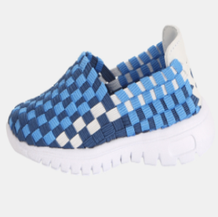 | VKDA18S1T | VKDA18S1T09130 | 63
VKDA | 신발 | 아동아쿠아슈즈 |  | VKDA18S1T | VKDA18S1T09140 | 78
VKDA | 신발 | 아동아쿠아슈즈 |  | VKDA18S1T | VKDA18S1T09150 | 79
VKDA | 신발 | 아동아쿠아슈즈 |  | VKDA18S1T | VKDA18S1T54130 | 58
VKDA | 신발 | 아동아쿠아슈즈 |  | VKDA18S1T | VKDA18S1T54140 | 80
VKDA | 신발 | 아동아쿠아슈즈 |  | VKDA18S1T | VKDA18S1T54150 | 92
VKDA | 신발 | 아동아쿠아슈즈 |  | VKDA18S1T | VKDA18S1T54160 | 103
VKDA | 신발 | 아동아쿠아슈즈 |  | VKDA18S1T | VKDA18S1T60130 | 79
VKDA | 신발 | 아동아쿠아슈즈 |  | VKDA18S1T | VKDA18S1T60140 | 84
VKDA | 신발 | 아동아쿠아슈즈 |  | VKDA18S1T | VKDA18S1T60150 | 93
VKDA | 신발 | 아동아쿠아슈즈 |  | VKDA18S1T | VKDA18S1T60160 | 93
VKDA | 신발 | 아동아쿠아슈즈 |  | VKDA18S1T | VKDA18S1T00130 | 110
VKDA | 신발 | 아동아쿠아슈즈 |  | VKDA18S1T | VKDA18S1T00140 | 101
VKDA | 신발 | 아동아쿠아슈즈 |  | VKDA18S1T | VKDA18S1T00150 | 69
VKDA | 신발 | 아동아쿠아슈즈 |  | VKDA18S1T | VKDA18S1T00160 | 112
VKDA | 신발 | 아동아쿠아슈즈 |  | VKDA18S1T | VKDA18S1T11130 | 83
VKDA | 신발 | 아동아쿠아슈즈 |  | VKDA18S1T | VKDA18S1T11140 | 88
VKDA | 신발 | 아동아쿠아슈즈 |  | VKDA18S1T | VKDA18S1T11150 | 102
VKDA | 신발 | 아동아쿠아슈즈 |  | VKDA18S1T | VKDA18S1T11160 | 95
VKDA | 신발 | 아동아쿠아슈즈 |  | VKDA18S1T | VKDA18S1T09160 | 48
VKDA | 신발 | 아동아쿠아슈즈 | 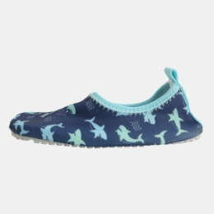 | VKDA18S21 | VKDA18S2111170 | 2
VKDA | 신발 | 아동아쿠아슈즈 |  | VKDA18S21 | VKDA18S2160130 | 12
VKDA | 신발 | 아동아쿠아슈즈 |  | VKDA18S21 | VKDA18S2160140 | 13
VKDA | 신발 | 아동아쿠아슈즈 |  | VKDA18S21 | VKDA18S2178130 | 9
VKDA | 신발 | 아동아쿠아슈즈 |  | VKDA18S21 | VKDA18S2178140 | 10
VKDA | 신발 | 아동아쿠아슈즈 |  | VKDA18S21 | VKDA18S2178150 | 13
VKDA | 신발 | 아동아쿠아슈즈 |  | VKDA18S21 | VKDA18S2178180 | 13
VKDA | 신발 | 아동아쿠아슈즈 |  | VKDA18S21 | VKDA18S2111130 | 2
VKDA | 신발 | 아동아쿠아슈즈 |  | VKDA18S21 | VKDA18S2111140 | 3
VKDA | 신발 | 아동아쿠아슈즈 |  | VKDA18S21 | VKDA18S2111150 | 4
VKDA | 신발 | 아동아쿠아슈즈 |  | VKDA18S21 | VKDA18S2111160 | 3
VKDA | 신발 | 아동아쿠아슈즈 |  | VKDA18S21 | VKDA18S2111180 | 2
VKDA | 신발 | 아동아쿠아슈즈 |  | VKDA18S21 | VKDA18S2112130 | 4
VKDA | 신발 | 아동아쿠아슈즈 |  | VKDA18S21 | VKDA18S2112140 | 6
VKDA | 신발 | 아동아쿠아슈즈 |  | VKDA18S21 | VKDA18S2112170 | 2
VKDA | 신발 | 아동아쿠아슈즈 |  | VKDA18S21 | VKDA18S2160150 | 7
VKDA | 신발 | 아동아쿠아슈즈 |  | VKDA18S21 | VKDA18S2112160 | 2
VKDA | 신발 | 아동아쿠아슈즈 |  | VKDA18S21 | VKDA18S2112150 | 1
VKDA | 신발 | 아동아쿠아슈즈 |  | VKDA18S21 | VKDA18S2160160 | 2
VKDA | 신발 | 아동아쿠아슈즈 |  | VKDA18S21 | VKDA18S2160180 | 4
VKDA | 신발 | 아동아쿠아슈즈 |  | VKDA18S21 | VKDA18S2178160 | 6
VKDA | 신발 | 아동아쿠아슈즈 |  | VKDA18S21 | VKDA18S2178170 | 5
VKDA | 신발 | 아동아쿠아슈즈 |  | VKDA18S21 | VKDA18S2160170 | 5
VKDA | 신발 | 아동아쿠아슈즈 | 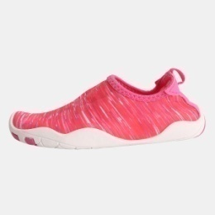 | VKDA18S22 | VKDA18S2209170 | 5
VKDA | 신발 | 아동아쿠아슈즈 |  | VKDA18S22 | VKDA18S2209190 | 4
VKDA | 신발 | 아동아쿠아슈즈 |  | VKDA18S22 | VKDA18S2209200 | 2
VKDA | 신발 | 아동아쿠아슈즈 |  | VKDA18S22 | VKDA18S2260170 | 8
VKDA | 신발 | 아동아쿠아슈즈 |  | VKDA18S22 | VKDA18S2260180 | 2
VKDA | 신발 | 아동아쿠아슈즈 |  | VKDA18S22 | VKDA18S2260190 | 4
VKDA | 신발 | 아동아쿠아슈즈 |  | VKDA18S22 | VKDA18S2260200 | 6
VKDA | 신발 | 아동아쿠아슈즈 |  | VKDA18S22 | VKDA18S2211170 | 4
VKDA | 신발 | 아동아쿠아슈즈 |  | VKDA18S22 | VKDA18S2211180 | 4
VKDA | 신발 | 아동아쿠아슈즈 |  | VKDA18S22 | VKDA18S2211200 | 3
VKDA | 신발 | 아동아쿠아슈즈 |  | VKDA18S22 | VKDA18S2211220 | 1
VKDA | 신발 | 아동아쿠아슈즈 |  | VKDA18S22 | VKDA18S2250170 | 7
VKDA | 신발 | 아동아쿠아슈즈 |  | VKDA18S22 | VKDA18S2250180 | 3
VKDA | 신발 | 아동아쿠아슈즈 |  | VKDA18S22 | VKDA18S2250190 | 4
VKDA | 신발 | 아동아쿠아슈즈 |  | VKDA18S22 | VKDA18S2250200 | 3
VKDA | 신발 | 아동아쿠아슈즈 |  | VKDA18S22 | VKDA18S2260210 | 2
VKDA | 신발 | 아동아쿠아슈즈 |  | VKDA18S22 | VKDA18S2250220 | 1
VKDA | 신발 | 아동아쿠아슈즈 |  | VKDA18S22 | VKDA18S2250210 | 1
VKDA | 신발 | 아동아쿠아슈즈 |  | VKDA18S22 | VKDA18S2260220 | 1
VKDA | 신발 | 아동아쿠아슈즈 | 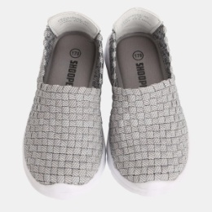 | VKDA18S3A | VKDA18S3A03170 | 13
VKDA | 신발 | 아동아쿠아슈즈 |  | VKDA18S3A | VKDA18S3A03180 | 14
VKDA | 신발 | 아동아쿠아슈즈 |  | VKDA18S3A | VKDA18S3A11220 | 10
VKDA | 신발 | 아동아쿠아슈즈 |  | VKDA18S3A | VKDA18S3A11230 | 22
VKDA | 신발 | 아동아쿠아슈즈 |  | VKDA18S3A | VKDA18S3A45180 | 21
VKDA | 신발 | 아동아쿠아슈즈 |  | VKDA18S3A | VKDA18S3A45190 | 14
VKDA | 신발 | 아동아쿠아슈즈 |  | VKDA18S3A | VKDA18S3A45200 | 12
VKDA | 신발 | 아동아쿠아슈즈 |  | VKDA18S3A | VKDA18S3A54170 | 22
VKDA | 신발 | 아동아쿠아슈즈 |  | VKDA18S3A | VKDA18S3A54180 | 17
VKDA | 신발 | 아동아쿠아슈즈 |  | VKDA18S3A | VKDA18S3A09170 | 33
VKDA | 신발 | 아동아쿠아슈즈 |  | VKDA18S3A | VKDA18S3A00180 | 13
VKDA | 신발 | 아동아쿠아슈즈 |  | VKDA18S3A | VKDA18S3A09180 | 31
VKDA | 신발 | 아동아쿠아슈즈 |  | VKDA18S3A | VKDA18S3A09200 | 13
VKDA | 신발 | 아동아쿠아슈즈 |  | VKDA18S3A | VKDA18S3A11170 | 18
VKDA | 신발 | 아동아쿠아슈즈 |  | VKDA18S3A | VKDA18S3A78170 | 15
VKDA | 신발 | 아동아쿠아슈즈 |  | VKDA18S3A | VKDA18S3A78180 | 13
VKDA | 신발 | 아동아쿠아슈즈 |  | VKDA18S3A | VKDA18S3A45170 | 16
VKDA | 신발 | 아동아쿠아슈즈 |  | VKDA18S3A | VKDA18S3A00170 | 17
VKDA | 신발 | 아동아쿠아슈즈 |  | VKDA18S3A | VKDA18S3A03190 | 6
VKDA | 신발 | 아동아쿠아슈즈 |  | VKDA18S3A | VKDA18S3A11180 | 11
VKDA | 신발 | 아동아쿠아슈즈 |  | VKDA18S3A | VKDA18S3A54190 | 4
VKDA | 신발 | 아동아쿠아슈즈 |  | VKDA18S3A | VKDA18S3A78190 | 2
VKDA | 신발 | 아동아쿠아슈즈 |  | VKDA18S3A | VKDA18S3A00190 | 6
VKDA | 신발 | 아동아쿠아슈즈 |  | VKDA18S3A | VKDA18S3A11210 | 10
VKDA | 신발 | 아동아쿠아슈즈 |  | VKDA18S3A | VKDA18S3A78200 | 8
VKDA | 신발 | 아동아쿠아슈즈 |  | VKDA18S3A | VKDA18S3A03200 | 4
VKDA | 신발 | 아동아쿠아슈즈 |  | VKDA18S3A | VKDA18S3A09190 | 16
VKDA | 신발 | 아동아쿠아슈즈 |  | VKDA18S3A | VKDA18S3A11190 | 7
VKDA | 신발 | 아동아쿠아슈즈 |  | VKDA18S3A | VKDA18S3A11200 | 3
VKDA | 신발 | 아동아쿠아슈즈 |  | VKDA18S3A | VKDA18S3A11240 | 10
VKDA | 신발 | 아동아쿠아슈즈 |  | VKDA18S3A | VKDA18S3A45210 | 6
VKDA | 신발 | 아동아쿠아슈즈 |  | VKDA18S3A | VKDA18S3A09210 | 2
VKDA | 신발 | 아동아쿠아슈즈 |  | VKDA18S3A | VKDA18S3A78220 | 1
VKDA | 신발 | 아동아쿠아슈즈 |  | VKDA18S3A | VKDA18S3A54220 | 2
VKDA | 신발 | 아동아쿠아슈즈 |  | VKDA18S3A | VKDA18S3A54230 | 2
VKDA | 신발 | 아동아쿠아슈즈 |  | VKDA18S3A | VKDA18S3A54200 | 1
VKDA | 신발 | 아동아쿠아슈즈 |  | VKDA18S3A | VKDA18S3A00200 | 1
VKDA | 신발 | 아동아쿠아슈즈 |  | VKDA18S3A | VKDA18S3A00210 | 1
VKDA | 신발 | 아동아쿠아슈즈 |  | VKDA18S3A | VKDA18S3A78230 | 1
VKDA | 신발 | 아동아쿠아슈즈 |  | VKDA18S3A | VKDA18S3A78210 | 2
VKDA | 신발 | 아동아쿠아슈즈 |  | VKDA18S3A | VKDA18S3A09220 | 2
VKDA | 신발 | 아동아쿠아슈즈 |  | VKDA18S3A | VKDA18S3A09230 | 1
VKDA | 신발 | 아동아쿠아슈즈 |  | VKDA18S3A | VKDA18S3A45230 | 2
VKDA | 신발 | 아동아쿠아슈즈 | 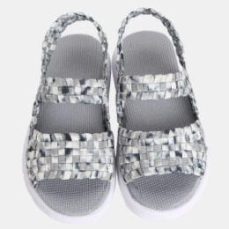 | VKDA18S4A | VKDA18S4A03170 | 29
VKDA | 신발 | 아동아쿠아슈즈 |  | VKDA18S4A | VKDA18S4A03190 | 24
VKDA | 신발 | 아동아쿠아슈즈 |  | VKDA18S4A | VKDA18S4A03200 | 9
VKDA | 신발 | 아동아쿠아슈즈 |  | VKDA18S4A | VKDA18S4A03230 | 6
VKDA | 신발 | 아동아쿠아슈즈 |  | VKDA18S4A | VKDA18S4A03240 | 2
VKDA | 신발 | 아동아쿠아슈즈 |  | VKDA18S4A | VKDA18S4A11170 | 19
VKDA | 신발 | 아동아쿠아슈즈 |  | VKDA18S4A | VKDA18S4A11190 | 11
VKDA | 신발 | 아동아쿠아슈즈 |  | VKDA18S4A | VKDA18S4A11210 | 15
VKDA | 신발 | 아동아쿠아슈즈 |  | VKDA18S4A | VKDA18S4A11220 | 13
VKDA | 신발 | 아동아쿠아슈즈 |  | VKDA18S4A | VKDA18S4A11240 | 6
VKDA | 신발 | 아동아쿠아슈즈 |  | VKDA18S4A | VKDA18S4A78170 | 35
VKDA | 신발 | 아동아쿠아슈즈 |  | VKDA18S4A | VKDA18S4A78180 | 32
VKDA | 신발 | 아동아쿠아슈즈 |  | VKDA18S4A | VKDA18S4A78190 | 27
VKDA | 신발 | 아동아쿠아슈즈 |  | VKDA18S4A | VKDA18S4A78200 | 15
VKDA | 신발 | 아동아쿠아슈즈 |  | VKDA18S4A | VKDA18S4A78210 | 13
VKDA | 신발 | 아동아쿠아슈즈 |  | VKDA18S4A | VKDA18S4A78220 | 2
VKDA | 신발 | 아동아쿠아슈즈 |  | VKDA18S4A | VKDA18S4A11180 | 17
VKDA | 신발 | 아동아쿠아슈즈 |  | VKDA18S4A | VKDA18S4A03210 | 12
VKDA | 신발 | 아동아쿠아슈즈 |  | VKDA18S4A | VKDA18S4A03220 | 9
VKDA | 신발 | 아동아쿠아슈즈 |  | VKDA18S4A | VKDA18S4A11200 | 6
VKDA | 신발 | 아동아쿠아슈즈 |  | VKDA18S4A | VKDA18S4A11230 | 7
VKDA | 신발 | 아동아쿠아슈즈 |  | VKDA18S4A | VKDA18S4A78230 | 1
VKDA | 신발 | 아동아쿠아슈즈 |  | VKDA18S4A | VKDA18S4A03180 | 24
VKDA | 신발 | 아동아쿠아슈즈 |  | VKDA18S4A | VKDA18S4A78240 | 1
VKDA | 신발 | 아동아쿠아슈즈 | 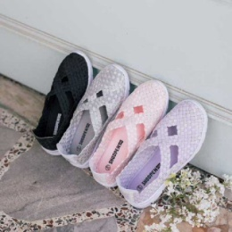 | VKDA18S5J | VKDA18S5J09210 | 21
VKDA | 신발 | 아동아쿠아슈즈 |  | VKDA18S5J | VKDA18S5J92210 | 5
VKDA | 신발 | 아동아쿠아슈즈 |  | VKDA18S5J | VKDA18S5J92220 | 10
VKDA | 신발 | 아동아쿠아슈즈 |  | VKDA18S5J | VKDA18S5J09220 | 19
VKDA | 신발 | 아동아쿠아슈즈 |  | VKDA18S5J | VKDA18S5J09230 | 5
VKDA | 신발 | 아동아쿠아슈즈 |  | VKDA18S5J | VKDA18S5J81220 | 5
VKDA | 신발 | 아동아쿠아슈즈 |  | VKDA18S5J | VKDA18S5J12230 | 3
VKDA | 신발 | 아동아쿠아슈즈 |  | VKDA18S5J | VKDA18S5J92230 | 2
VKDA | 신발 | 아동아쿠아슈즈 |  | VKDA18S5J | VKDA18S5J81210 | 2
VKDA | 신발 | 아동아쿠아슈즈 |  | VKDA18S5J | VKDA18S5J12210 | 6
VKDA | 신발 | 아동아쿠아슈즈 |  | VKDA18S5J | VKDA18S5J12220 | 4
VKDA | 신발 | 아동아쿠아슈즈 |  | VKDA18S5J | VKDA18S5J81240 | 1
VKDA | 신발 | 아동아쿠아슈즈 |  | VKDA18S5J | VKDA18S5J09240 | 1
VKDA | 신발 | 아동아쿠아슈즈 |  | VKDA18S5J | VKDA18S5J12240 | 5
VKDA | 신발 | 아동아쿠아슈즈 |  | VKDA18S5J | VKDA18S5J81230 | 4
VKDA | 신발 | 아동아쿠아슈즈 | 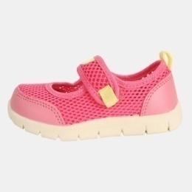 | VKDA18S9T | VKDA18S9T78130 | 10
VKDA | 신발 | 아동아쿠아슈즈 |  | VKDA18S9T | VKDA18S9T11140 | 29
VKDA | 신발 | 아동아쿠아슈즈 |  | VKDA18S9T | VKDA18S9T11130 | 27
VKDA | 신발 | 아동아쿠아슈즈 |  | VKDA18S9T | VKDA18S9T11150 | 24
VKDA | 신발 | 아동아쿠아슈즈 |  | VKDA18S9T | VKDA18S9T11160 | 16
VKDA | 신발 | 아동아쿠아슈즈 |  | VKDA18S9T | VKDA18S9T78140 | 19
VKDA | 신발 | 아동아쿠아슈즈 |  | VKDA18S9T | VKDA18S9T78160 | 16
VKDA | 신발 | 아동아쿠아슈즈 |  | VKDA18S9T | VKDA18S9T30130 | 3
VKDA | 신발 | 아동아쿠아슈즈 |  | VKDA18S9T | VKDA18S9T78150 | 7
VKDA | 신발 | 아동아쿠아슈즈 |  | VKDA18S9T | VKDA18S9T30140 | 3
VKDA | 신발 | 아동아쿠아슈즈 |  | VKDA18S9T | VKDA18S9T30160 | 3
VKDA | 신발 | 아동아쿠아슈즈 |  | VKDA18S9T | VKDA18S9T30150 | 2
VKDA | 신발 | 아동아쿠아슈즈 |  | VKDA7S1T1 | VKDA7S1T14130 | 1
VKDA | 신발 | 아동아쿠아슈즈 |  | VKDA7S1T1 | VKDA7S1T14150 | 1
VKDA | 신발 | 아동아쿠아슈즈 |  | VKDA7S1T6 | VKDA7S1T60140 | 1
VKDA | 신발 | 아동아쿠아슈즈 |  | VKDA7S1T6 | VKDA7S1T62140 | 1
VKDA | 신발 | 아동아쿠아슈즈 |  | VKDA7S211 | VKDA7S2111140 | 1
VKDA | 신발 | 아동아쿠아슈즈 |  | VKDA7S2T1 | VKDA7S2T11160 | 1
VKDA | 신발 | 아동아쿠아슈즈 |  | VKDA7S2T1 | VKDA7S2T11150 | 1
VKDA | 신발 | 아동아쿠아슈즈 |  | VKDA7S2T6 | VKDA7S2T62140 | 1
VKDA | 신발 | 아동아쿠아슈즈 |  | VKDA7S2T6 | VKDA7S2T62150 | 1
VKDA | 신발 | 아동아쿠아슈즈 |  | VKDA7S3A6 | VKDA7S3A60170 | 1
VKDA | 신발 | 아동아쿠아슈즈 |  | VKDA7S5J9 | VKDA7S5J92210 | 1
VKDJ | 신발 | 아동실내화/젤리샌들 |  | VKDJ17W04 | VKDJ17W0411240 | 3
VKDJ | 신발 | 아동실내화/젤리샌들 | 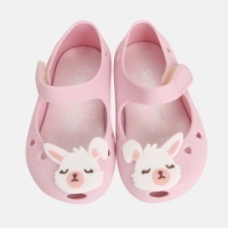 | VKDJ18F11 | VKDJ18F1103140 | 5
VKDJ | 신발 | 아동실내화/젤리샌들 |  | VKDJ18F11 | VKDJ18F1111140 | 4
VKDJ | 신발 | 아동실내화/젤리샌들 |  | VKDJ18F11 | VKDJ18F1111130 | 4
VKDJ | 신발 | 아동실내화/젤리샌들 |  | VKDJ18F11 | VKDJ18F1103180 | 5
VKDJ | 신발 | 아동실내화/젤리샌들 |  | VKDJ18F11 | VKDJ18F1103130 | 4
VKDJ | 신발 | 아동실내화/젤리샌들 |  | VKDJ18F11 | VKDJ18F1103150 | 7
VKDJ | 신발 | 아동실내화/젤리샌들 |  | VKDJ18F11 | VKDJ18F1103160 | 8
VKDJ | 신발 | 아동실내화/젤리샌들 |  | VKDJ18F11 | VKDJ18F1103170 | 4
VKDJ | 신발 | 아동실내화/젤리샌들 |  | VKDJ18F11 | VKDJ18F1111150 | 6
VKDJ | 신발 | 아동실내화/젤리샌들 |  | VKDJ18F11 | VKDJ18F1111160 | 1
VKDJ | 신발 | 아동실내화/젤리샌들 |  | VKDJ18F11 | VKDJ18F1111170 | 3
VKDJ | 신발 | 아동실내화/젤리샌들 |  | VKDJ18F11 | VKDJ18F1134130 | 3
VKDJ | 신발 | 아동실내화/젤리샌들 |  | VKDJ18F11 | VKDJ18F1134140 | 1
VKDJ | 신발 | 아동실내화/젤리샌들 |  | VKDJ18F11 | VKDJ18F1134150 | 3
VKDJ | 신발 | 아동실내화/젤리샌들 |  | VKDJ18F11 | VKDJ18F1134160 | 2
VKDJ | 신발 | 아동실내화/젤리샌들 |  | VKDJ18F11 | VKDJ18F1134170 | 1
VKDJ | 신발 | 아동실내화/젤리샌들 |  | VKDJ18F11 | VKDJ18F1134180 | 5
VKDJ | 신발 | 아동실내화/젤리샌들 | 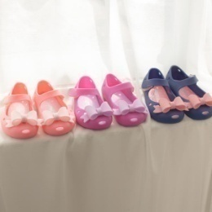 | VKDJ18S01 | VKDJ18S0111130 | 2
VKDJ | 신발 | 아동실내화/젤리샌들 |  | VKDJ18S01 | VKDJ18S0111140 | 1
VKDJ | 신발 | 아동실내화/젤리샌들 |  | VKDJ18S01 | VKDJ18S0178130 | 5
VKDJ | 신발 | 아동실내화/젤리샌들 |  | VKDJ18S01 | VKDJ18S0180130 | 1
VKDJ | 신발 | 아동실내화/젤리샌들 |  | VKDJ18S02 | VKDJ18S0211150 | 1
VKDJ | 신발 | 아동실내화/젤리샌들 |  | VKDJ18S02 | VKDJ18S0211130 | 13
VKDJ | 신발 | 아동실내화/젤리샌들 |  | VKDJ18S02 | VKDJ18S0211180 | 1
VKDJ | 신발 | 아동실내화/젤리샌들 | 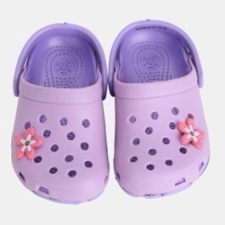 | VKDJ18S03 | VKDJ18S0310190 | 3
VKDJ | 신발 | 아동실내화/젤리샌들 |  | VKDJ18S03 | VKDJ18S0378160 | 190
VKDJ | 신발 | 아동실내화/젤리샌들 |  | VKDJ18S03 | VKDJ18S0378180 | 28
VKDJ | 신발 | 아동실내화/젤리샌들 |  | VKDJ18S03 | VKDJ18S0311200 | 10
VKDJ | 신발 | 아동실내화/젤리샌들 |  | VKDJ18S03 | VKDJ18S0310200 | 14
VKDJ | 신발 | 아동실내화/젤리샌들 |  | VKDJ18S03 | VKDJ18S0380210 | 75
VKDJ | 신발 | 아동실내화/젤리샌들 |  | VKDJ18S03 | VKDJ18S0380180 | 4
VKDJ | 신발 | 아동실내화/젤리샌들 |  | VKDJ18S03 | VKDJ18S0311180 | 1
VKDJ | 신발 | 아동실내화/젤리샌들 |  | VKDJ18S03 | VKDJ18S0380200 | 5
VKDJ | 신발 | 아동실내화/젤리샌들 |  | VKDJ18S03 | VKDJ18S0310180 | 19
VKDJ | 신발 | 아동실내화/젤리샌들 |  | VKDJ18S03 | VKDJ18S0378200 | 251
VKDJ | 신발 | 아동실내화/젤리샌들 |  | VKDJ18S03 | VKDJ18S0310170 | 1
VKDJ | 신발 | 아동실내화/젤리샌들 |  | VKDJ18S03 | VKDJ18S0380190 | 1
VKDJ | 신발 | 아동실내화/젤리샌들 |  | VKDJ18S03 | VKDJ18S0311160 | 221
VKDJ | 신발 | 아동실내화/젤리샌들 |  | VKDJ18S03 | VKDJ18S0311170 | 239
VKDJ | 신발 | 아동실내화/젤리샌들 |  | VKDJ18S03 | VKDJ18S0311190 | 281
VKDJ | 신발 | 아동실내화/젤리샌들 |  | VKDJ18S03 | VKDJ18S0311210 | 331
VKDJ | 신발 | 아동실내화/젤리샌들 |  | VKDJ18S03 | VKDJ18S0378190 | 290
VKDJ | 신발 | 아동실내화/젤리샌들 |  | VKDJ18S03 | VKDJ18S0378210 | 284
VKDJ | 신발 | 아동실내화/젤리샌들 |  | VKDJ18S03 | VKDJ18S0380160 | 4
VKDJ | 신발 | 아동실내화/젤리샌들 | 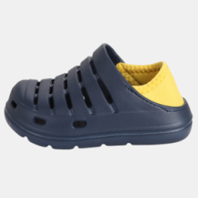 | VKDJ18S04 | VKDJ18S0478180 | 31
VKDJ | 신발 | 아동실내화/젤리샌들 |  | VKDJ18S04 | VKDJ18S0410190 | 12
VKDJ | 신발 | 아동실내화/젤리샌들 |  | VKDJ18S04 | VKDJ18S0410200 | 9
VKDJ | 신발 | 아동실내화/젤리샌들 |  | VKDJ18S04 | VKDJ18S0410210 | 35
VKDJ | 신발 | 아동실내화/젤리샌들 |  | VKDJ18S04 | VKDJ18S0410170 | 4
VKDJ | 신발 | 아동실내화/젤리샌들 |  | VKDJ18S04 | VKDJ18S0410180 | 8
VKDJ | 신발 | 아동실내화/젤리샌들 |  | VKDJ18S04 | VKDJ18S0411200 | 5
VKDJ | 신발 | 아동실내화/젤리샌들 |  | VKDJ18S04 | VKDJ18S0403160 | 4
VKDJ | 신발 | 아동실내화/젤리샌들 |  | VKDJ18S04 | VKDJ18S0403170 | 2
VKDJ | 신발 | 아동실내화/젤리샌들 |  | VKDJ18S04 | VKDJ18S0403210 | 2
VKDJ | 신발 | 아동실내화/젤리샌들 |  | VKDJ18S04 | VKDJ18S0478160 | 18
VKDJ | 신발 | 아동실내화/젤리샌들 |  | VKDJ18S04 | VKDJ18S0478170 | 18
VKDJ | 신발 | 아동실내화/젤리샌들 |  | VKDJ18S04 | VKDJ18S0478190 | 30
VKDJ | 신발 | 아동실내화/젤리샌들 |  | VKDJ18S04 | VKDJ18S0478200 | 16
VKDJ | 신발 | 아동실내화/젤리샌들 |  | VKDJ18S04 | VKDJ18S0478210 | 1
VKDJ | 신발 | 아동실내화/젤리샌들 |  | VKDJ18S04 | VKDJ18S0403190 | 28
VKDJ | 신발 | 아동실내화/젤리샌들 |  | VKDJ18S04 | VKDJ18S0410160 | 7
VKDJ | 신발 | 아동실내화/젤리샌들 |  | VKDJ18S04 | VKDJ18S0411160 | 2
VKDJ | 신발 | 아동실내화/젤리샌들 |  | VKDJ18S04 | VKDJ18S0403180 | 34
VKDJ | 신발 | 아동실내화/젤리샌들 |  | VKDJ18S04 | VKDJ18S0403200 | 2
VKDJ | 신발 | 아동실내화/젤리샌들 |  | VKDJ18S04 | VKDJ18S0411180 | 1
VKDJ | 신발 | 아동실내화/젤리샌들 | 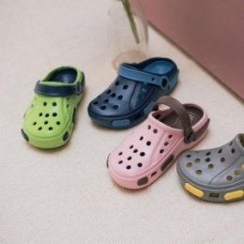 | VKDJ18S05 | VKDJ18S0503200 | 2
VKDJ | 신발 | 아동실내화/젤리샌들 |  | VKDJ18S05 | VKDJ18S0503210 | 4
VKDJ | 신발 | 아동실내화/젤리샌들 |  | VKDJ18S05 | VKDJ18S0550180 | 3
VKDJ | 신발 | 아동실내화/젤리샌들 |  | VKDJ18S05 | VKDJ18S0550200 | 4
VKDJ | 신발 | 아동실내화/젤리샌들 |  | VKDJ18S05 | VKDJ18S0550210 | 4
VKDJ | 신발 | 아동실내화/젤리샌들 |  | VKDJ18S05 | VKDJ18S0550230 | 3
VKDJ | 신발 | 아동실내화/젤리샌들 |  | VKDJ18S05 | VKDJ18S0550240 | 1
VKDJ | 신발 | 아동실내화/젤리샌들 |  | VKDJ18S05 | VKDJ18S0578180 | 57
VKDJ | 신발 | 아동실내화/젤리샌들 |  | VKDJ18S05 | VKDJ18S0578220 | 88
VKDJ | 신발 | 아동실내화/젤리샌들 |  | VKDJ18S05 | VKDJ18S0511180 | 1
VKDJ | 신발 | 아동실내화/젤리샌들 |  | VKDJ18S05 | VKDJ18S0511190 | 1
VKDJ | 신발 | 아동실내화/젤리샌들 |  | VKDJ18S05 | VKDJ18S0511210 | 98
VKDJ | 신발 | 아동실내화/젤리샌들 |  | VKDJ18S05 | VKDJ18S0511240 | 98
VKDJ | 신발 | 아동실내화/젤리샌들 |  | VKDJ18S05 | VKDJ18S0511220 | 95
VKDJ | 신발 | 아동실내화/젤리샌들 |  | VKDJ18S05 | VKDJ18S0503180 | 3
VKDJ | 신발 | 아동실내화/젤리샌들 |  | VKDJ18S05 | VKDJ18S0511200 | 2
VKDJ | 신발 | 아동실내화/젤리샌들 |  | VKDJ18S05 | VKDJ18S0503220 | 4
VKDJ | 신발 | 아동실내화/젤리샌들 |  | VKDJ18S05 | VKDJ18S0503190 | 2
VKDJ | 신발 | 아동실내화/젤리샌들 |  | VKDJ18S05 | VKDJ18S0511230 | 94
VKDJ | 신발 | 아동실내화/젤리샌들 |  | VKDJ18S05 | VKDJ18S0550220 | 5
VKDJ | 신발 | 아동실내화/젤리샌들 |  | VKDJ18S05 | VKDJ18S0578200 | 100
VKDJ | 신발 | 아동실내화/젤리샌들 |  | VKDJ18S05 | VKDJ18S0578190 | 58
VKDJ | 신발 | 아동실내화/젤리샌들 |  | VKDJ18S05 | VKDJ18S0578230 | 97
VKDJ | 신발 | 아동실내화/젤리샌들 |  | VKDJ18S05 | VKDJ18S0503230 | 3
VKDJ | 신발 | 아동실내화/젤리샌들 |  | VKDJ18S05 | VKDJ18S0550190 | 4
VKDJ | 신발 | 아동실내화/젤리샌들 |  | VKDJ18S05 | VKDJ18S0503240 | 2
VKDJ | 신발 | 아동실내화/젤리샌들 |  | VKDJ18S05 | VKDJ18S0578210 | 86
VKDJ | 신발 | 아동실내화/젤리샌들 |  | VKDJ18S05 | VKDJ18S0578240 | 140
VKDJ | 신발 | 아동실내화/젤리샌들 | 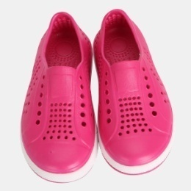 | VKDJ18S06 | VKDJ18S0603200 | 23
VKDJ | 신발 | 아동실내화/젤리샌들 |  | VKDJ18S06 | VKDJ18S0678210 | 25
VKDJ | 신발 | 아동실내화/젤리샌들 |  | VKDJ18S06 | VKDJ18S0678220 | 11
VKDJ | 신발 | 아동실내화/젤리샌들 |  | VKDJ18S06 | VKDJ18S0678230 | 6
VKDJ | 신발 | 아동실내화/젤리샌들 |  | VKDJ18S06 | VKDJ18S0603180 | 37
VKDJ | 신발 | 아동실내화/젤리샌들 |  | VKDJ18S06 | VKDJ18S0603190 | 37
VKDJ | 신발 | 아동실내화/젤리샌들 |  | VKDJ18S06 | VKDJ18S0603210 | 5
VKDJ | 신발 | 아동실내화/젤리샌들 |  | VKDJ18S06 | VKDJ18S0603220 | 7
VKDJ | 신발 | 아동실내화/젤리샌들 |  | VKDJ18S06 | VKDJ18S0611180 | 42
VKDJ | 신발 | 아동실내화/젤리샌들 |  | VKDJ18S06 | VKDJ18S0611190 | 33
VKDJ | 신발 | 아동실내화/젤리샌들 |  | VKDJ18S06 | VKDJ18S0611200 | 17
VKDJ | 신발 | 아동실내화/젤리샌들 |  | VKDJ18S06 | VKDJ18S0611220 | 58
VKDJ | 신발 | 아동실내화/젤리샌들 |  | VKDJ18S06 | VKDJ18S0654200 | 10
VKDJ | 신발 | 아동실내화/젤리샌들 |  | VKDJ18S06 | VKDJ18S0654210 | 7
VKDJ | 신발 | 아동실내화/젤리샌들 |  | VKDJ18S06 | VKDJ18S0611210 | 27
VKDJ | 신발 | 아동실내화/젤리샌들 |  | VKDJ18S06 | VKDJ18S0654180 | 20
VKDJ | 신발 | 아동실내화/젤리샌들 |  | VKDJ18S06 | VKDJ18S0678180 | 32
VKDJ | 신발 | 아동실내화/젤리샌들 |  | VKDJ18S06 | VKDJ18S0678190 | 33
VKDJ | 신발 | 아동실내화/젤리샌들 |  | VKDJ18S06 | VKDJ18S0678200 | 35
VKDJ | 신발 | 아동실내화/젤리샌들 |  | VKDJ18S06 | VKDJ18S0611230 | 35
VKDJ | 신발 | 아동실내화/젤리샌들 |  | VKDJ18S06 | VKDJ18S0654190 | 9
VKDJ | 신발 | 아동실내화/젤리샌들 |  | VKDJ18S06 | VKDJ18S0603230 | 1
VKDJ | 신발 | 아동실내화/젤리샌들 |  | VKDJ18S06 | VKDJ18S0654220 | 4
VKDJ | 신발 | 아동실내화/젤리샌들 |  | VKDJ18S06 | VKDJ18S0654230 | 13
VKDJ | 신발 | 아동실내화/젤리샌들 | 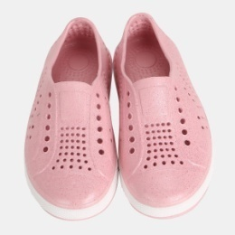 | VKDJ18S07 | VKDJ18S0711180 | 23
VKDJ | 신발 | 아동실내화/젤리샌들 |  | VKDJ18S07 | VKDJ18S0711190 | 23
VKDJ | 신발 | 아동실내화/젤리샌들 |  | VKDJ18S07 | VKDJ18S0711200 | 16
VKDJ | 신발 | 아동실내화/젤리샌들 |  | VKDJ18S07 | VKDJ18S0711210 | 14
VKDJ | 신발 | 아동실내화/젤리샌들 |  | VKDJ18S07 | VKDJ18S0711220 | 12
VKDJ | 신발 | 아동실내화/젤리샌들 |  | VKDJ18S07 | VKDJ18S0711230 | 16
VKDJ | 신발 | 아동실내화/젤리샌들 | 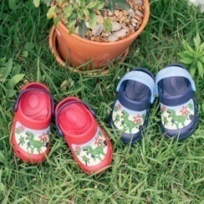 | VKDJ18S08 | VKDJ18S0878180 | 4
VKDJ | 신발 | 아동실내화/젤리샌들 |  | VKDJ18S08 | VKDJ18S0810190 | 5
VKDJ | 신발 | 아동실내화/젤리샌들 |  | VKDJ18S08 | VKDJ18S0810170 | 7
VKDJ | 신발 | 아동실내화/젤리샌들 |  | VKDJ18S08 | VKDJ18S0810180 | 5
VKDJ | 신발 | 아동실내화/젤리샌들 |  | VKDJ18S08 | VKDJ18S0810160 | 1
VKDJ | 신발 | 아동실내화/젤리샌들 |  | VKDJ18S08 | VKDJ18S0878190 | 2
VKDJ | 신발 | 아동실내화/젤리샌들 |  | VKDJ18S08 | VKDJ18S0878150 | 3
VKDJ | 신발 | 아동실내화/젤리샌들 |  | VKDJ18S08 | VKDJ18S0878160 | 4
VKDJ | 신발 | 아동실내화/젤리샌들 |  | VKDJ18S08 | VKDJ18S0878170 | 2
VKDJ | 신발 | 아동실내화/젤리샌들 | 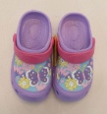 | VKDJ18S09 | VKDJ18S0911150 | 35
VKDJ | 신발 | 아동실내화/젤리샌들 |  | VKDJ18S09 | VKDJ18S0911160 | 69
VKDJ | 신발 | 아동실내화/젤리샌들 |  | VKDJ18S09 | VKDJ18S0911170 | 40
VKDJ | 신발 | 아동실내화/젤리샌들 |  | VKDJ18S09 | VKDJ18S0911180 | 50
VKDJ | 신발 | 아동실내화/젤리샌들 |  | VKDJ18S09 | VKDJ18S0911190 | 51
VKDJ | 신발 | 아동실내화/젤리샌들 |  | VKDJ18S09 | VKDJ18S0981150 | 69
VKDJ | 신발 | 아동실내화/젤리샌들 |  | VKDJ18S09 | VKDJ18S0981160 | 75
VKDJ | 신발 | 아동실내화/젤리샌들 |  | VKDJ18S09 | VKDJ18S0981170 | 46
VKDJ | 신발 | 아동실내화/젤리샌들 |  | VKDJ18S09 | VKDJ18S0981180 | 71
VKDJ | 신발 | 아동실내화/젤리샌들 |  | VKDJ18S09 | VKDJ18S0981190 | 70
VKDJ | 신발 | 아동실내화/젤리샌들 |  | VKDJ5A110 | VKDJ5A1100190 | 1
VKDJ | 신발 | 아동실내화/젤리샌들 |  | VKDJ7A011 | VKDJ7A0111180 | 4
VKDJ | 신발 | 아동실내화/젤리샌들 |  | VKDJ7A011 | VKDJ7A0111170 | 1
VKDJ | 신발 | 아동실내화/젤리샌들 |  | VKDJ7A016 | VKDJ7A0160170 | 1
VKDJ | 신발 | 아동실내화/젤리샌들 |  | VKDJ7A037 | VKDJ7A0378230 | 1
VKDM | 신발 | 아동스포츠샌들 | 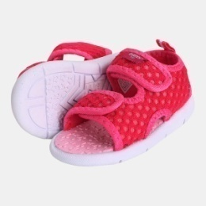 | VKDM18S01 | VKDM18S0109130 | 2
VKDM | 신발 | 아동스포츠샌들 |  | VKDM18S01 | VKDM18S0109150 | 4
VKDM | 신발 | 아동스포츠샌들 |  | VKDM18S01 | VKDM18S0109160 | 3
VKDM | 신발 | 아동스포츠샌들 |  | VKDM18S01 | VKDM18S0111130 | 4
VKDM | 신발 | 아동스포츠샌들 |  | VKDM18S01 | VKDM18S0111140 | 4
VKDM | 신발 | 아동스포츠샌들 |  | VKDM18S01 | VKDM18S0111150 | 8
VKDM | 신발 | 아동스포츠샌들 |  | VKDM18S01 | VKDM18S0111160 | 2
VKDM | 신발 | 아동스포츠샌들 |  | VKDM18S01 | VKDM18S0160140 | 2
VKDM | 신발 | 아동스포츠샌들 |  | VKDM18S01 | VKDM18S0160150 | 2
VKDM | 신발 | 아동스포츠샌들 | 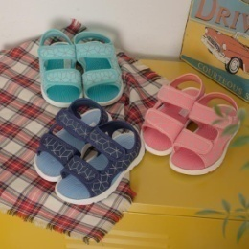 | VKDM18S02 | VKDM18S0211240 | 2
VKDM | 신발 | 아동스포츠샌들 |  | VKDM18S02 | VKDM18S0254180 | 4
VKDM | 신발 | 아동스포츠샌들 |  | VKDM18S02 | VKDM18S0254190 | 6
VKDM | 신발 | 아동스포츠샌들 |  | VKDM18S02 | VKDM18S0254220 | 9
VKDM | 신발 | 아동스포츠샌들 |  | VKDM18S02 | VKDM18S0278200 | 4
VKDM | 신발 | 아동스포츠샌들 |  | VKDM18S02 | VKDM18S0211170 | 4
VKDM | 신발 | 아동스포츠샌들 |  | VKDM18S02 | VKDM18S0211180 | 3
VKDM | 신발 | 아동스포츠샌들 |  | VKDM18S02 | VKDM18S0211230 | 6
VKDM | 신발 | 아동스포츠샌들 |  | VKDM18S02 | VKDM18S0254170 | 9
VKDM | 신발 | 아동스포츠샌들 |  | VKDM18S02 | VKDM18S0254240 | 47
VKDM | 신발 | 아동스포츠샌들 |  | VKDM18S02 | VKDM18S0278170 | 3
VKDM | 신발 | 아동스포츠샌들 |  | VKDM18S02 | VKDM18S0278190 | 3
VKDM | 신발 | 아동스포츠샌들 |  | VKDM18S02 | VKDM18S0211190 | 3
VKDM | 신발 | 아동스포츠샌들 |  | VKDM18S02 | VKDM18S0211210 | 1
VKDM | 신발 | 아동스포츠샌들 |  | VKDM18S02 | VKDM18S0211220 | 4
VKDM | 신발 | 아동스포츠샌들 |  | VKDM18S02 | VKDM18S0254230 | 11
VKDM | 신발 | 아동스포츠샌들 |  | VKDM18S02 | VKDM18S0278230 | 4
VKDM | 신발 | 아동스포츠샌들 |  | VKDM18S02 | VKDM18S0278240 | 29
VKDM | 신발 | 아동스포츠샌들 |  | VKDM18S02 | VKDM18S0278180 | 3
VKDM | 신발 | 아동스포츠샌들 |  | VKDM18S02 | VKDM18S0211200 | 1
VKDM | 신발 | 아동스포츠샌들 |  | VKDM18S02 | VKDM18S0254210 | 6
VKDM | 신발 | 아동스포츠샌들 |  | VKDM18S02 | VKDM18S0278220 | 11
VKDM | 신발 | 아동스포츠샌들 | 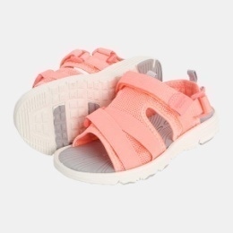 | VKDM18S03 | VKDM18S0309210 | 42
VKDM | 신발 | 아동스포츠샌들 |  | VKDM18S03 | VKDM18S0320170 | 57
VKDM | 신발 | 아동스포츠샌들 |  | VKDM18S03 | VKDM18S0320180 | 71
VKDM | 신발 | 아동스포츠샌들 |  | VKDM18S03 | VKDM18S0320190 | 31
VKDM | 신발 | 아동스포츠샌들 |  | VKDM18S03 | VKDM18S0320210 | 11
VKDM | 신발 | 아동스포츠샌들 |  | VKDM18S03 | VKDM18S0378200 | 71
VKDM | 신발 | 아동스포츠샌들 |  | VKDM18S03 | VKDM18S0309180 | 114
VKDM | 신발 | 아동스포츠샌들 |  | VKDM18S03 | VKDM18S0309190 | 118
VKDM | 신발 | 아동스포츠샌들 |  | VKDM18S03 | VKDM18S0378190 | 90
VKDM | 신발 | 아동스포츠샌들 |  | VKDM18S03 | VKDM18S0378210 | 31
VKDM | 신발 | 아동스포츠샌들 |  | VKDM18S03 | VKDM18S0309170 | 64
VKDM | 신발 | 아동스포츠샌들 |  | VKDM18S03 | VKDM18S0309200 | 94
VKDM | 신발 | 아동스포츠샌들 |  | VKDM18S03 | VKDM18S0320200 | 10
VKDM | 신발 | 아동스포츠샌들 |  | VKDM18S03 | VKDM18S0378170 | 61
VKDM | 신발 | 아동스포츠샌들 |  | VKDM18S03 | VKDM18S0378180 | 76
VKDM | 신발 | 아동스포츠샌들 | 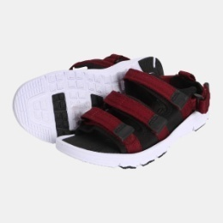 | VKDM18S04 | VKDM18S0411240 | 56
VKDM | 신발 | 아동스포츠샌들 |  | VKDM18S04 | VKDM18S0445220 | 58
VKDM | 신발 | 아동스포츠샌들 |  | VKDM18S04 | VKDM18S0411210 | 89
VKDM | 신발 | 아동스포츠샌들 |  | VKDM18S04 | VKDM18S0411220 | 135
VKDM | 신발 | 아동스포츠샌들 |  | VKDM18S04 | VKDM18S0411230 | 79
VKDM | 신발 | 아동스포츠샌들 |  | VKDM18S04 | VKDM18S0417220 | 80
VKDM | 신발 | 아동스포츠샌들 |  | VKDM18S04 | VKDM18S0445210 | 71
VKDM | 신발 | 아동스포츠샌들 |  | VKDM18S04 | VKDM18S0478220 | 41
VKDM | 신발 | 아동스포츠샌들 |  | VKDM18S04 | VKDM18S0417210 | 92
VKDM | 신발 | 아동스포츠샌들 |  | VKDM18S04 | VKDM18S0417230 | 17
VKDM | 신발 | 아동스포츠샌들 |  | VKDM18S04 | VKDM18S0445230 | 46
VKDM | 신발 | 아동스포츠샌들 |  | VKDM18S04 | VKDM18S0478230 | 20
VKDM | 신발 | 아동스포츠샌들 |  | VKDM18S04 | VKDM18S0478240 | 20
VKDM | 신발 | 아동스포츠샌들 |  | VKDM18S04 | VKDM18S0417240 | 13
VKDM | 신발 | 아동스포츠샌들 |  | VKDM18S04 | VKDM18S0478210 | 36
VKDM | 신발 | 아동스포츠샌들 |  | VKDM18S04 | VKDM18S0445240 | 17
VKDM | 신발 | 아동스포츠샌들 |  | VKDM7A011 | VKDM7A0111190 | 1
VKDM | 신발 | 아동스포츠샌들 |  | VKDM7A011 | VKDM7A0112160 | 1
VKDM | 신발 | 아동스포츠샌들 |  | VKDM7S013 | VKDM7S0134160 | 1
VKDM | 신발 | 아동스포츠샌들 |  | VKDM7S017 | VKDM7S0178130 | 1
VKDM | 신발 | 아동스포츠샌들 |  | VKDM7S017 | VKDM7S0178140 | 1
VKDM | 신발 | 아동스포츠샌들 |  | VKDM7S020 | VKDM7S0200150 | 1
VKDM | 신발 | 아동스포츠샌들 |  | VKDM7S020 | VKDM7S0200160 | 1
VKDM | 신발 | 아동스포츠샌들 |  | VKDM7S021 | VKDM7S0211130 | 3
VKDM | 신발 | 아동스포츠샌들 |  | VKDM7S021 | VKDM7S0211140 | 2
VKDM | 신발 | 아동스포츠샌들 |  | VKDM7S021 | VKDM7S0211160 | 3
VKDM | 신발 | 아동스포츠샌들 |  | VKDM7S030 | VKDM7S0300160 | 1
VKDM | 신발 | 아동스포츠샌들 |  | VKDM7S030 | VKDM7S0300210 | 4
VKDM | 신발 | 아동스포츠샌들 |  | VKDM7S050 | VKDM7S0503190 | 2
VKDM | 신발 | 아동스포츠샌들 |  | VKDM7S050 | VKDM7S0503200 | 2
VKDM | 신발 | 아동스포츠샌들 |  | VKDM7S050 | VKDM7S0503210 | 4
VKDM | 신발 | 아동스포츠샌들 |  | VKDM7S050 | VKDM7S0509190 | 2
VKDM | 신발 | 아동스포츠샌들 |  | VKDM7S050 | VKDM7S0509210 | 1
VKDM | 신발 | 아동스포츠샌들 |  | VKDM7S080 | VKDM7S0809170 | 1
VKDM | 신발 | 아동스포츠샌들 |  | VKDM7S080 | VKDM7S0809190 | 1
VKDM | 신발 | 아동스포츠샌들 |  | VKDM7S080 | VKDM7S0809200 | 1
VKDM | 신발 | 아동스포츠샌들 |  | VKDM7S080 | VKDM7S0809180 | 1
VKDM | 신발 | 아동스포츠샌들 |  | VKDM7S080 | VKDM7S0809230 | 1
VKDM | 신발 | 아동스포츠샌들 |  | VKDM7S081 | VKDM7S0811180 | 1
VKDM | 신발 | 아동스포츠샌들 |  | VKDM7S081 | VKDM7S0811200 | 3
VKDM | 신발 | 아동스포츠샌들 |  | VKDM7S081 | VKDM7S0811210 | 6
VKDM | 신발 | 아동스포츠샌들 |  | VKDM7S081 | VKDM7S0811240 | 5
VKDM | 신발 | 아동스포츠샌들 |  | VKDM7S081 | VKDM7S0811170 | 1
VKDM | 신발 | 아동스포츠샌들 |  | VKDM7S081 | VKDM7S0811220 | 3
VKDM | 신발 | 아동스포츠샌들 |  | VKDM7S081 | VKDM7S0811230 | 7
VKDM | 신발 | 아동스포츠샌들 |  | VKDM7S086 | VKDM7S0860170 | 2
VKDM | 신발 | 아동스포츠샌들 |  | VKDM7S086 | VKDM7S0860200 | 3
VKDM | 신발 | 아동스포츠샌들 |  | VKDM7S086 | VKDM7S0860240 | 5
VKDM | 신발 | 아동스포츠샌들 |  | VKDM7S086 | VKDM7S0860190 | 1
VKDM | 신발 | 아동스포츠샌들 |  | VKDM7S086 | VKDM7S0860210 | 6
VKDM | 신발 | 아동스포츠샌들 |  | VKDM7S086 | VKDM7S0860220 | 3
VKDM | 신발 | 아동스포츠샌들 |  | VKDM7S086 | VKDM7S0860230 | 4
VKDM | 신발 | 아동스포츠샌들 |  | VKDM7S093 | VKDM7S0934240 | 1
VKDM | 신발 | 아동스포츠샌들 |  | VKDM7S097 | VKDM7S0978240 | 1
VKDN | 신발 | 아동샌들 | 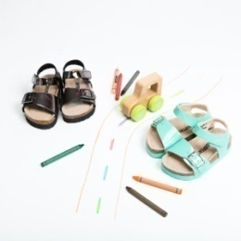 | VKDN18S2K | VKDN18S2K14160 | 41
VKDN | 신발 | 아동샌들 |  | VKDN18S2K | VKDN18S2K54150 | 26
VKDN | 신발 | 아동샌들 |  | VKDN18S2K | VKDN18S2K80130 | 41
VKDN | 신발 | 아동샌들 |  | VKDN18S2K | VKDN18S2K12130 | 48
VKDN | 신발 | 아동샌들 |  | VKDN18S2K | VKDN18S2K12140 | 29
VKDN | 신발 | 아동샌들 |  | VKDN18S2K | VKDN18S2K12150 | 25
VKDN | 신발 | 아동샌들 |  | VKDN18S2K | VKDN18S2K12160 | 25
VKDN | 신발 | 아동샌들 |  | VKDN18S2K | VKDN18S2K12170 | 23
VKDN | 신발 | 아동샌들 |  | VKDN18S2K | VKDN18S2K12180 | 36
VKDN | 신발 | 아동샌들 |  | VKDN18S2K | VKDN18S2K12200 | 16
VKDN | 신발 | 아동샌들 |  | VKDN18S2K | VKDN18S2K12210 | 14
VKDN | 신발 | 아동샌들 |  | VKDN18S2K | VKDN18S2K54140 | 24
VKDN | 신발 | 아동샌들 |  | VKDN18S2K | VKDN18S2K54170 | 44
VKDN | 신발 | 아동샌들 |  | VKDN18S2K | VKDN18S2K80140 | 35
VKDN | 신발 | 아동샌들 |  | VKDN18S2K | VKDN18S2K80150 | 13
VKDN | 신발 | 아동샌들 |  | VKDN18S2K | VKDN18S2K80200 | 2
VKDN | 신발 | 아동샌들 |  | VKDN18S2K | VKDN18S2K97210 | 4
VKDN | 신발 | 아동샌들 |  | VKDN18S2K | VKDN18S2K14130 | 47
VKDN | 신발 | 아동샌들 |  | VKDN18S2K | VKDN18S2K14140 | 35
VKDN | 신발 | 아동샌들 |  | VKDN18S2K | VKDN18S2K14170 | 45
VKDN | 신발 | 아동샌들 |  | VKDN18S2K | VKDN18S2K14180 | 46
VKDN | 신발 | 아동샌들 |  | VKDN18S2K | VKDN18S2K14190 | 36
VKDN | 신발 | 아동샌들 |  | VKDN18S2K | VKDN18S2K14200 | 28
VKDN | 신발 | 아동샌들 |  | VKDN18S2K | VKDN18S2K14210 | 30
VKDN | 신발 | 아동샌들 |  | VKDN18S2K | VKDN18S2K97180 | 22
VKDN | 신발 | 아동샌들 |  | VKDN18S2K | VKDN18S2K54180 | 38
VKDN | 신발 | 아동샌들 |  | VKDN18S2K | VKDN18S2K54130 | 44
VKDN | 신발 | 아동샌들 |  | VKDN18S2K | VKDN18S2K54160 | 34
VKDN | 신발 | 아동샌들 |  | VKDN18S2K | VKDN18S2K97150 | 1
VKDN | 신발 | 아동샌들 |  | VKDN18S2K | VKDN18S2K97170 | 2
VKDN | 신발 | 아동샌들 |  | VKDN18S2K | VKDN18S2K97200 | 8
VKDN | 신발 | 아동샌들 |  | VKDN18S2K | VKDN18S2K12190 | 12
VKDN | 신발 | 아동샌들 |  | VKDN18S2K | VKDN18S2K14150 | 39
VKDN | 신발 | 아동샌들 |  | VKDN18S2K | VKDN18S2K80160 | 17
VKDN | 신발 | 아동샌들 |  | VKDN18S2K | VKDN18S2K80180 | 23
VKDN | 신발 | 아동샌들 |  | VKDN18S2K | VKDN18S2K80170 | 20
VKDN | 신발 | 아동샌들 |  | VKDN18S2K | VKDN18S2K54190 | 9
VKDN | 신발 | 아동샌들 |  | VKDN18S2K | VKDN18S2K97130 | 3
VKDN | 신발 | 아동샌들 |  | VKDN18S2K | VKDN18S2K80190 | 9
VKDN | 신발 | 아동샌들 |  | VKDN18S2K | VKDN18S2K80210 | 1
VKDN | 신발 | 아동샌들 |  | VKDN18S2K | VKDN18S2K97190 | 3
VKDN | 신발 | 아동샌들 |  | VKDN18S2K | VKDN18S2K97140 | 1
VKDN | 신발 | 아동샌들 |  | VKDN18S2K | VKDN18S2K54200 | 2
VKDN | 신발 | 아동샌들 |  | VKDN18S2K | VKDN18S2K54210 | 1
VKDN | 신발 | 아동샌들 | 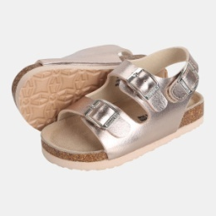 | VKDN18S3A | VKDN18S3A11190 | 20
VKDN | 신발 | 아동샌들 |  | VKDN18S3A | VKDN18S3A11230 | 21
VKDN | 신발 | 아동샌들 |  | VKDN18S3A | VKDN18S3A60230 | 22
VKDN | 신발 | 아동샌들 |  | VKDN18S3A | VKDN18S3A97230 | 14
VKDN | 신발 | 아동샌들 |  | VKDN18S3A | VKDN18S3A98220 | 7
VKDN | 신발 | 아동샌들 |  | VKDN18S3A | VKDN18S3A78190 | 18
VKDN | 신발 | 아동샌들 |  | VKDN18S3A | VKDN18S3A78230 | 16
VKDN | 신발 | 아동샌들 |  | VKDN18S3A | VKDN18S3A11240 | 23
VKDN | 신발 | 아동샌들 |  | VKDN18S3A | VKDN18S3A60190 | 18
VKDN | 신발 | 아동샌들 |  | VKDN18S3A | VKDN18S3A60200 | 16
VKDN | 신발 | 아동샌들 |  | VKDN18S3A | VKDN18S3A97220 | 10
VKDN | 신발 | 아동샌들 |  | VKDN18S3A | VKDN18S3A98240 | 13
VKDN | 신발 | 아동샌들 |  | VKDN18S3A | VKDN18S3A11170 | 26
VKDN | 신발 | 아동샌들 |  | VKDN18S3A | VKDN18S3A11180 | 25
VKDN | 신발 | 아동샌들 |  | VKDN18S3A | VKDN18S3A11200 | 22
VKDN | 신발 | 아동샌들 |  | VKDN18S3A | VKDN18S3A60180 | 36
VKDN | 신발 | 아동샌들 |  | VKDN18S3A | VKDN18S3A60240 | 14
VKDN | 신발 | 아동샌들 |  | VKDN18S3A | VKDN18S3A78210 | 11
VKDN | 신발 | 아동샌들 |  | VKDN18S3A | VKDN18S3A78220 | 12
VKDN | 신발 | 아동샌들 |  | VKDN18S3A | VKDN18S3A97180 | 20
VKDN | 신발 | 아동샌들 |  | VKDN18S3A | VKDN18S3A97210 | 15
VKDN | 신발 | 아동샌들 |  | VKDN18S3A | VKDN18S3A98170 | 24
VKDN | 신발 | 아동샌들 |  | VKDN18S3A | VKDN18S3A98180 | 17
VKDN | 신발 | 아동샌들 |  | VKDN18S3A | VKDN18S3A98190 | 28
VKDN | 신발 | 아동샌들 |  | VKDN18S3A | VKDN18S3A98230 | 19
...
자재 | 복종1 | 복종2 | 이미지 | 자재 | 자재 | 총 수량 | 비고
VKDN | 신발 | 아동샌들 |  | VKDN18S3A | VKDN18S3A97170 | 15
VKDN | 신발 | 아동샌들 |  | VKDN18S3A | VKDN18S3A97190 | 19
VKDN | 신발 | 아동샌들 |  | VKDN18S3A | VKDN18S3A11220 | 23
VKDN | 신발 | 아동샌들 |  | VKDN18S3A | VKDN18S3A97240 | 10
VKDN | 신발 | 아동샌들 |  | VKDN18S3A | VKDN18S3A60170 | 22
VKDN | 신발 | 아동샌들 |  | VKDN18S3A | VKDN18S3A78170 | 17
VKDN | 신발 | 아동샌들 |  | VKDN18S3A | VKDN18S3A78200 | 15
VKDN | 신발 | 아동샌들 |  | VKDN18S3A | VKDN18S3A60220 | 15
VKDN | 신발 | 아동샌들 |  | VKDN18S3A | VKDN18S3A98210 | 5
VKDN | 신발 | 아동샌들 |  | VKDN18S3A | VKDN18S3A78240 | 5
VKDN | 신발 | 아동샌들 | 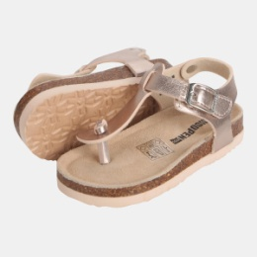 | VKDN18S4A | VKDN18S4A92220 | 10
VKDN | 신발 | 아동샌들 |  | VKDN18S4A | VKDN18S4A98230 | 8
VKDN | 신발 | 아동샌들 |  | VKDN18S4A | VKDN18S4A98210 | 10
VKDN | 신발 | 아동샌들 |  | VKDN18S4A | VKDN18S4A92170 | 3
VKDN | 신발 | 아동샌들 |  | VKDN18S4A | VKDN18S4A92190 | 2
VKDN | 신발 | 아동샌들 |  | VKDN18S4A | VKDN18S4A92210 | 9
VKDN | 신발 | 아동샌들 |  | VKDN18S4A | VKDN18S4A98170 | 4
VKDN | 신발 | 아동샌들 |  | VKDN18S4A | VKDN18S4A98190 | 18
VKDN | 신발 | 아동샌들 |  | VKDN18S4A | VKDN18S4A98220 | 5
VKDN | 신발 | 아동샌들 |  | VKDN18S4A | VKDN18S4A98240 | 5
VKDN | 신발 | 아동샌들 |  | VKDN18S4A | VKDN18S4A92240 | 8
VKDN | 신발 | 아동샌들 |  | VKDN18S4A | VKDN18S4A98200 | 13
VKDN | 신발 | 아동샌들 |  | VKDN18S4A | VKDN18S4A92180 | 2
VKDN | 신발 | 아동샌들 |  | VKDN18S4A | VKDN18S4A92230 | 5
VKDN | 신발 | 아동샌들 |  | VKDN18S4A | VKDN18S4A98180 | 7
VKDN | 신발 | 아동샌들 | 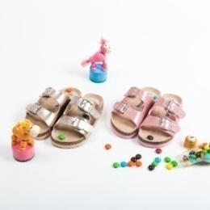 | VKDN18S5A | VKDN18S5A11220 | 12
VKDN | 신발 | 아동샌들 |  | VKDN18S5A | VKDN18S5A11230 | 16
VKDN | 신발 | 아동샌들 |  | VKDN18S5A | VKDN18S5A11240 | 28
VKDN | 신발 | 아동샌들 |  | VKDN18S5A | VKDN18S5A98230 | 16
VKDN | 신발 | 아동샌들 |  | VKDN18S5A | VKDN18S5A11200 | 14
VKDN | 신발 | 아동샌들 |  | VKDN18S5A | VKDN18S5A78210 | 7
VKDN | 신발 | 아동샌들 |  | VKDN18S5A | VKDN18S5A78220 | 6
VKDN | 신발 | 아동샌들 |  | VKDN18S5A | VKDN18S5A98220 | 13
VKDN | 신발 | 아동샌들 |  | VKDN18S5A | VKDN18S5A78170 | 24
VKDN | 신발 | 아동샌들 |  | VKDN18S5A | VKDN18S5A98170 | 23
VKDN | 신발 | 아동샌들 |  | VKDN18S5A | VKDN18S5A98180 | 20
...
자재 | 복종1 | 복종2 | 이미지 | 자재 | 자재 | 총 수량 | 비고
VKDN | 신발 | 아동샌들 |  | VKDN18S5A | VKDN18S5A78190 | 12
VKDN | 신발 | 아동샌들 |  | VKDN18S5A | VKDN18S5A78200 | 4
VKDN | 신발 | 아동샌들 |  | VKDN18S5A | VKDN18S5A98210 | 8
VKDN | 신발 | 아동샌들 |  | VKDN18S5A | VKDN18S5A78180 | 11
VKDN | 신발 | 아동샌들 |  | VKDN18S5A | VKDN18S5A98200 | 10
VKDN | 신발 | 아동샌들 |  | VKDN18S5A | VKDN18S5A11190 | 15
VKDN | 신발 | 아동샌들 |  | VKDN18S5A | VKDN18S5A11170 | 29
VKDN | 신발 | 아동샌들 |  | VKDN18S5A | VKDN18S5A78230 | 5
VKDN | 신발 | 아동샌들 |  | VKDN18S5A | VKDN18S5A98240 | 3
VKDN | 신발 | 아동샌들 |  | VKDN18S5A | VKDN18S5A11180 | 10
VKDN | 신발 | 아동샌들 | 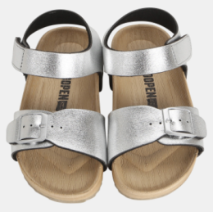 | VKDN18S6A | VKDN18S6A00180 | 7
VKDN | 신발 | 아동샌들 |  | VKDN18S6A | VKDN18S6A78240 | 3
VKDN | 신발 | 아동샌들 |  | VKDN18S6A | VKDN18S6A78190 | 3
VKDN | 신발 | 아동샌들 |  | VKDN18S6A | VKDN18S6A92180 | 2
VKDN | 신발 | 아동샌들 |  | VKDN18S6A | VKDN18S6A09200 | 1
VKDN | 신발 | 아동샌들 |  | VKDN18S6A | VKDN18S6A78170 | 9
VKDN | 신발 | 아동샌들 |  | VKDN18S6A | VKDN18S6A00170 | 1
VKDN | 신발 | 아동샌들 |  | VKDN18S6A | VKDN18S6A78180 | 2
VKDN | 신발 | 아동샌들 |  | VKDN18S6A | VKDN18S6A92240 | 1
VKDN | 신발 | 아동샌들 | 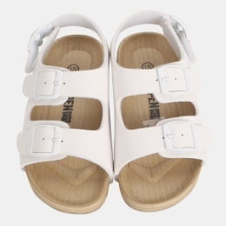 | VKDN18S7A | VKDN18S7A11200 | 24
VKDN | 신발 | 아동샌들 |  | VKDN18S7A | VKDN18S7A11190 | 16
VKDN | 신발 | 아동샌들 |  | VKDN18S7A | VKDN18S7A11240 | 14
VKDN | 신발 | 아동샌들 |  | VKDN18S7A | VKDN18S7A09170 | 14
VKDN | 신발 | 아동샌들 |  | VKDN18S7A | VKDN18S7A11170 | 22
VKDN | 신발 | 아동샌들 |  | VKDN18S7A | VKDN18S7A11210 | 14
VKDN | 신발 | 아동샌들 |  | VKDN18S7A | VKDN18S7A11220 | 7
VKDN | 신발 | 아동샌들 |  | VKDN18S7A | VKDN18S7A11230 | 13
VKDN | 신발 | 아동샌들 |  | VKDN18S7A | VKDN18S7A00170 | 15
VKDN | 신발 | 아동샌들 |  | VKDN18S7A | VKDN18S7A00180 | 17
VKDN | 신발 | 아동샌들 |  | VKDN18S7A | VKDN18S7A00190 | 7
VKDN | 신발 | 아동샌들 |  | VKDN18S7A | VKDN18S7A09200 | 5
VKDN | 신발 | 아동샌들 |  | VKDN18S7A | VKDN18S7A11180 | 20
VKDN | 신발 | 아동샌들 |  | VKDN18S7A | VKDN18S7A00220 | 2
VKDN | 신발 | 아동샌들 |  | VKDN18S7A | VKDN18S7A09190 | 1
VKDN | 신발 | 아동샌들 |  | VKDN18S7A | VKDN18S7A09210 | 1
VKDN | 신발 | 아동샌들 |  | VKDN18S7A | VKDN18S7A00230 | 2
VKDN | 신발 | 아동샌들 | 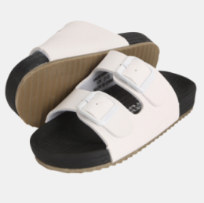 | VKDN18S8A | VKDN18S8A00190 | 10
VKDN | 신발 | 아동샌들 |  | VKDN18S8A | VKDN18S8A09190 | 6
VKDN | 신발 | 아동샌들 |  | VKDN18S8A | VKDN18S8A09170 | 10
VKDN | 신발 | 아동샌들 |  | VKDN18S8A | VKDN18S8A09180 | 9
VKDN | 신발 | 아동샌들 |  | VKDN18S8A | VKDN18S8A92170 | 12
VKDN | 신발 | 아동샌들 |  | VKDN18S8A | VKDN18S8A00170 | 18
VKDN | 신발 | 아동샌들 |  | VKDN18S8A | VKDN18S8A00180 | 16
VKDN | 신발 | 아동샌들 |  | VKDN18S8A | VKDN18S8A00230 | 6
VKDN | 신발 | 아동샌들 |  | VKDN18S8A | VKDN18S8A09200 | 9
VKDN | 신발 | 아동샌들 |  | VKDN18S8A | VKDN18S8A92180 | 9
VKDN | 신발 | 아동샌들 |  | VKDN18S8A | VKDN18S8A00200 | 5
...
자재 | 복종1 | 복종2 | 이미지 | 자재 | 자재 | 총 수량 | 비고
VKDN | 신발 | 아동샌들 |  | VKDN7S6A6 | VKDN7S6A60240 | 3
VKDN | 신발 | 아동샌들 |  | VKDN7S6A6 | VKDN7S6A60180 | 4
VKDN | 신발 | 아동샌들 |  | VKDN7S6A6 | VKDN7S6A60200 | 4
VKDN | 신발 | 아동샌들 |  | VKDN7S6A6 | VKDN7S6A60230 | 4
VKDN | 신발 | 아동샌들 |  | VKDN7S6A6 | VKDN7S6A60210 | 3
VKDN | 신발 | 아동샌들 |  | VKDN7S6A6 | VKDN7S6A60220 | 1
VKDN | 신발 | 아동샌들 |  | VKDN7S6A6 | VKDN7S6A60170 | 5
VKDN | 신발 | 아동샌들 |  | VKDN7S6A7 | VKDN7S6A78210 | 1
VKDN | 신발 | 아동샌들 |  | VKDN7S6A9 | VKDN7S6A92190 | 1
VKDN | 신발 | 아동샌들 |  | VKDN7S6A9 | VKDN7S6A92210 | 1
VKDU | 신발 | 아동슬리퍼/덧신 | 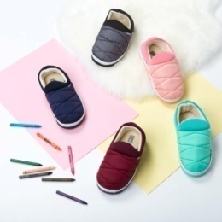 | VKDU17W01 | VKDU17W0105SSS | 1
VKDU | 신발 | 아동슬리퍼/덧신 |  | VKDU17W01 | VKDU17W0112MMM | 24
VKDU | 신발 | 아동슬리퍼/덧신 | 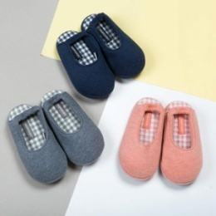 | VKDU17W02 | VKDU17W0205160 | 2
VKDU | 신발 | 아동슬리퍼/덧신 |  | VKDU17W02 | VKDU17W0205180 | 1
VKDU | 신발 | 아동슬리퍼/덧신 |  | VKDU17W02 | VKDU17W0205200 | 3
VKDU | 신발 | 아동슬리퍼/덧신 |  | VKDU17W02 | VKDU17W0205150 | 1
VKDU | 신발 | 아동슬리퍼/덧신 |  | VKDU17W04 | VKDU17W0403190 | 1
VKDU | 신발 | 아동슬리퍼/덧신 |  | VKDU17W04 | VKDU17W0403210 | 1
VKDU | 신발 | 아동슬리퍼/덧신 |  | VKDU18S01 | VKDU18S0111150 | 19
VKDU | 신발 | 아동슬리퍼/덧신 |  | VKDU18S01 | VKDU18S0111160 | 20
VKDU | 신발 | 아동슬리퍼/덧신 |  | VKDU18S01 | VKDU18S0130150 | 14
VKDU | 신발 | 아동슬리퍼/덧신 |  | VKDU18S01 | VKDU18S0130180 | 3
VKDU | 신발 | 아동슬리퍼/덧신 |  | VKDU18S01 | VKDU18S0130190 | 6
VKDU | 신발 | 아동슬리퍼/덧신 |  | VKDU18S01 | VKDU18S0111170 | 7
VKDU | 신발 | 아동슬리퍼/덧신 |  | VKDU18S01 | VKDU18S0130160 | 12
VKDU | 신발 | 아동슬리퍼/덧신 |  | VKDU18S01 | VKDU18S0111190 | 2
VKDU | 신발 | 아동슬리퍼/덧신 |  | VKDU18S01 | VKDU18S0130170 | 14
VKDU | 신발 | 아동슬리퍼/덧신 |  | VKDU18S01 | VKDU18S0111180 | 4
VKDU | 신발 | 아동슬리퍼/덧신 | 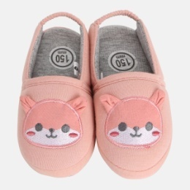 | VKDU18S02 | VKDU18S0211150 | 16
VKDU | 신발 | 아동슬리퍼/덧신 |  | VKDU18S02 | VKDU18S0211160 | 15
VKDU | 신발 | 아동슬리퍼/덧신 |  | VKDU18S02 | VKDU18S0260150 | 16
VKDU | 신발 | 아동슬리퍼/덧신 |  | VKDU18S02 | VKDU18S0260160 | 13
VKDU | 신발 | 아동슬리퍼/덧신 |  | VKDU18S02 | VKDU18S0211170 | 4
VKDU | 신발 | 아동슬리퍼/덧신 |  | VKDU18S02 | VKDU18S0260170 | 7
VKDU | 신발 | 아동슬리퍼/덧신 |  | VKDU18S02 | VKDU18S0260180 | 3
VKDU | 신발 | 아동슬리퍼/덧신 |  | VKDU18S02 | VKDU18S0260190 | 3
VKDU | 신발 | 아동슬리퍼/덧신 |  | VKDU18S02 | VKDU18S0211190 | 2
VKDU | 신발 | 아동슬리퍼/덧신 |  | VKDU7A120 | VKDU7A1203190 | 3
VKDU | 신발 | 아동슬리퍼/덧신 |  | VKDU7A121 | VKDU7A1217190 | 3
VKDU | 신발 | 아동슬리퍼/덧신 |  | VKDU7A127 | VKDU7A1278190 | 1
VKDW | 신발 | 아동여샌들 | 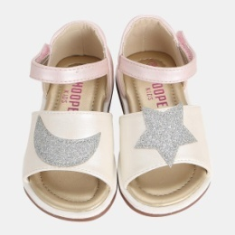 | VKDW18S01 | VKDW18S0112160 | 24
VKDW | 신발 | 아동여샌들 |  | VKDW18S01 | VKDW18S0192160 | 28
VKDW | 신발 | 아동여샌들 |  | VKDW18S01 | VKDW18S0112150 | 14
VKDW | 신발 | 아동여샌들 |  | VKDW18S01 | VKDW18S0112130 | 17
VKDW | 신발 | 아동여샌들 |  | VKDW18S01 | VKDW18S0192150 | 16
VKDW | 신발 | 아동여샌들 |  | VKDW18S01 | VKDW18S0192130 | 13
VKDW | 신발 | 아동여샌들 |  | VKDW18S01 | VKDW18S0112140 | 13
VKDW | 신발 | 아동여샌들 |  | VKDW18S01 | VKDW18S0192140 | 11
VKDW | 신발 | 아동여샌들 | 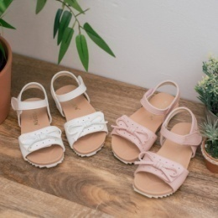 | VKDW18S02 | VKDW18S0200160 | 6
VKDW | 신발 | 아동여샌들 |  | VKDW18S02 | VKDW18S0212130 | 3
VKDW | 신발 | 아동여샌들 |  | VKDW18S02 | VKDW18S0212160 | 4
VKDW | 신발 | 아동여샌들 |  | VKDW18S02 | VKDW18S0200140 | 5
VKDW | 신발 | 아동여샌들 |  | VKDW18S02 | VKDW18S0200130 | 4
VKDW | 신발 | 아동여샌들 |  | VKDW18S02 | VKDW18S0200150 | 5
VKDW | 신발 | 아동여샌들 |  | VKDW18S02 | VKDW18S0212140 | 9
VKDW | 신발 | 아동여샌들 |  | VKDW18S02 | VKDW18S0212150 | 5
VKDW | 신발 | 아동여샌들 | 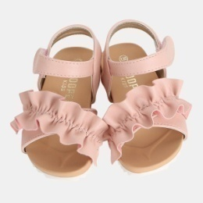 | VKDW18S03 | VKDW18S0360140 | 4
VKDW | 신발 | 아동여샌들 |  | VKDW18S03 | VKDW18S0360160 | 5
VKDW | 신발 | 아동여샌들 |  | VKDW18S03 | VKDW18S0360150 | 1
VKDW | 신발 | 아동여샌들 |  | VKDW18S03 | VKDW18S0360130 | 1
VKDW | 신발 | 아동여샌들 | 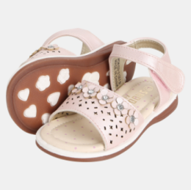 | VKDW18S04 | VKDW18S0412140 | 37
VKDW | 신발 | 아동여샌들 |  | VKDW18S04 | VKDW18S0412150 | 26
VKDW | 신발 | 아동여샌들 |  | VKDW18S04 | VKDW18S0412160 | 20
VKDW | 신발 | 아동여샌들 |  | VKDW18S04 | VKDW18S0494150 | 45
VKDW | 신발 | 아동여샌들 |  | VKDW18S04 | VKDW18S0494130 | 24
VKDW | 신발 | 아동여샌들 |  | VKDW18S04 | VKDW18S0494160 | 49
VKDW | 신발 | 아동여샌들 |  | VKDW18S04 | VKDW18S0494140 | 35
VKDW | 신발 | 아동여샌들 |  | VKDW18S04 | VKDW18S0412130 | 13
VKDW | 신발 | 아동여샌들 | 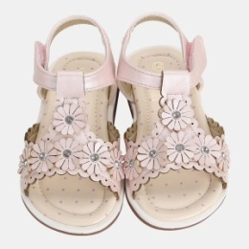 | VKDW18S05 | VKDW18S0512140 | 22
VKDW | 신발 | 아동여샌들 |  | VKDW18S05 | VKDW18S0512160 | 11
VKDW | 신발 | 아동여샌들 |  | VKDW18S05 | VKDW18S0512150 | 14
VKDW | 신발 | 아동여샌들 |  | VKDW18S05 | VKDW18S0594140 | 10
VKDW | 신발 | 아동여샌들 |  | VKDW18S05 | VKDW18S0512130 | 6
VKDW | 신발 | 아동여샌들 |  | VKDW18S05 | VKDW18S0594160 | 8
VKDW | 신발 | 아동여샌들 |  | VKDW18S05 | VKDW18S0594150 | 12
VKDW | 신발 | 아동여샌들 | 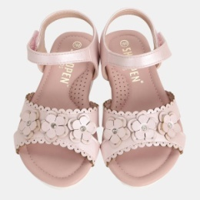 | VKDW18S21 | VKDW18S2112160 | 7
VKDW | 신발 | 아동여샌들 |  | VKDW18S21 | VKDW18S2112190 | 2
VKDW | 신발 | 아동여샌들 |  | VKDW18S21 | VKDW18S2100160 | 1
VKDW | 신발 | 아동여샌들 |  | VKDW18S21 | VKDW18S2100180 | 1
VKDW | 신발 | 아동여샌들 |  | VKDW18S21 | VKDW18S2112180 | 2
VKDW | 신발 | 아동여샌들 |  | VKDW18S21 | VKDW18S2100200 | 2
VKDW | 신발 | 아동여샌들 |  | VKDW18S22 | VKDW18S2212170 | 1
VKDW | 신발 | 아동여샌들 |  | VKDW18S22 | VKDW18S2234170 | 1
VKDW | 신발 | 아동여샌들 |  | VKDW18S23 | VKDW18S2300170 | 1
VKDW | 신발 | 아동여샌들 |  | VKDW18S23 | VKDW18S2312210 | 1
VKDW | 신발 | 아동여샌들 |  | VKDW18S23 | VKDW18S2300180 | 2
VKDW | 신발 | 아동여샌들 |  | VKDW18S23 | VKDW18S2300160 | 1
VKDW | 신발 | 아동여샌들 | 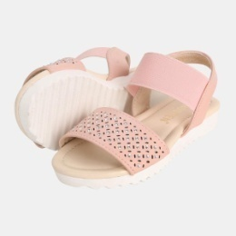 | VKDW18S24 | VKDW18S2400160 | 21
VKDW | 신발 | 아동여샌들 |  | VKDW18S24 | VKDW18S2460160 | 26
VKDW | 신발 | 아동여샌들 |  | VKDW18S24 | VKDW18S2460170 | 8
VKDW | 신발 | 아동여샌들 |  | VKDW18S24 | VKDW18S2400170 | 27
VKDW | 신발 | 아동여샌들 |  | VKDW18S24 | VKDW18S2400180 | 9
VKDW | 신발 | 아동여샌들 |  | VKDW18S24 | VKDW18S2460180 | 3
VKDW | 신발 | 아동여샌들 |  | VKDW18S24 | VKDW18S2412170 | 12
VKDW | 신발 | 아동여샌들 |  | VKDW18S24 | VKDW18S2412180 | 6
VKDW | 신발 | 아동여샌들 |  | VKDW18S24 | VKDW18S2400190 | 2
VKDW | 신발 | 아동여샌들 |  | VKDW18S24 | VKDW18S2412160 | 1
VKDW | 신발 | 아동여샌들 |  | VKDW18S24 | VKDW18S2412190 | 1
VKDW | 신발 | 아동여샌들 |  | VKDW18S24 | VKDW18S2412210 | 1
VKDW | 신발 | 아동여샌들 |  | VKDW18S24 | VKDW18S2460190 | 2
VKDW | 신발 | 아동여샌들 |  | VKDW18S24 | VKDW18S2400210 | 1
VKDW | 신발 | 아동여샌들 |  | VKDW18S25 | VKDW18S2500190 | 1
VKDW | 신발 | 아동여샌들 |  | VKDW18S25 | VKDW18S2500160 | 2
VKDW | 신발 | 아동여샌들 | 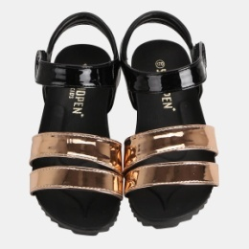 | VKDW18S26 | VKDW18S2692170 | 23
VKDW | 신발 | 아동여샌들 |  | VKDW18S26 | VKDW18S2692160 | 13
VKDW | 신발 | 아동여샌들 |  | VKDW18S26 | VKDW18S2611160 | 4
VKDW | 신발 | 아동여샌들 |  | VKDW18S26 | VKDW18S2698160 | 8
VKDW | 신발 | 아동여샌들 |  | VKDW18S26 | VKDW18S2698170 | 3
VKDW | 신발 | 아동여샌들 |  | VKDW18S26 | VKDW18S2611180 | 1
VKDW | 신발 | 아동여샌들 |  | VKDW18S26 | VKDW18S2692180 | 2
VKDW | 신발 | 아동여샌들 | 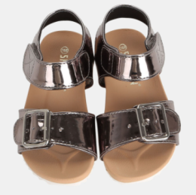 | VKDW18S27 | VKDW18S2709170 | 60
VKDW | 신발 | 아동여샌들 |  | VKDW18S27 | VKDW18S2709190 | 34
VKDW | 신발 | 아동여샌들 |  | VKDW18S27 | VKDW18S2798160 | 9
VKDW | 신발 | 아동여샌들 |  | VKDW18S27 | VKDW18S2709160 | 34
VKDW | 신발 | 아동여샌들 |  | VKDW18S27 | VKDW18S2797160 | 34
VKDW | 신발 | 아동여샌들 |  | VKDW18S27 | VKDW18S2797180 | 38
VKDW | 신발 | 아동여샌들 |  | VKDW18S27 | VKDW18S2709180 | 72
VKDW | 신발 | 아동여샌들 |  | VKDW18S27 | VKDW18S2797170 | 45
VKDW | 신발 | 아동여샌들 |  | VKDW18S27 | VKDW18S2798170 | 9
VKDW | 신발 | 아동여샌들 |  | VKDW18S27 | VKDW18S2798210 | 2
VKDW | 신발 | 아동여샌들 |  | VKDW18S27 | VKDW18S2797190 | 2
VKDW | 신발 | 아동여샌들 |  | VKDW18S27 | VKDW18S2798180 | 4
VKDW | 신발 | 아동여샌들 |  | VKDW18S27 | VKDW18S2709200 | 3
VKDW | 신발 | 아동여샌들 |  | VKDW18S27 | VKDW18S2709210 | 3
VKDW | 신발 | 아동여샌들 |  | VKDW18S27 | VKDW18S2798190 | 1
VKDW | 신발 | 아동여샌들 | 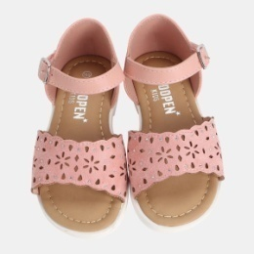 | VKDW18S28 | VKDW18S2812170 | 4
VKDW | 신발 | 아동여샌들 |  | VKDW18S28 | VKDW18S2800180 | 1
VKDW | 신발 | 아동여샌들 |  | VKDW18S28 | VKDW18S2800190 | 1
VKDW | 신발 | 아동여샌들 |  | VKDW18S28 | VKDW18S2812190 | 3
VKDW | 신발 | 아동여샌들 |  | VKDW18S28 | VKDW18S2800170 | 3
VKDW | 신발 | 아동여샌들 |  | VKDW18S28 | VKDW18S2812180 | 4
VKDW | 신발 | 아동여샌들 |  | VKDW18S28 | VKDW18S2800160 | 1
VKDW | 신발 | 아동여샌들 |  | VKDW18S28 | VKDW18S2812160 | 2
VKDW | 신발 | 아동여샌들 |  | VKDW18S28 | VKDW18S2812200 | 1
VKDW | 신발 | 아동여샌들 | 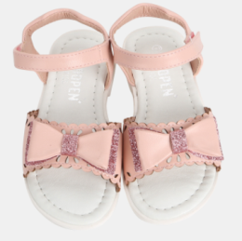 | VKDW18S29 | VKDW18S2900160 | 39
VKDW | 신발 | 아동여샌들 |  | VKDW18S29 | VKDW18S2900180 | 28
VKDW | 신발 | 아동여샌들 |  | VKDW18S29 | VKDW18S2900190 | 50
VKDW | 신발 | 아동여샌들 |  | VKDW18S29 | VKDW18S2912160 | 33
VKDW | 신발 | 아동여샌들 |  | VKDW18S29 | VKDW18S2912170 | 21
VKDW | 신발 | 아동여샌들 |  | VKDW18S29 | VKDW18S2912210 | 12
VKDW | 신발 | 아동여샌들 |  | VKDW18S29 | VKDW18S2900200 | 45
VKDW | 신발 | 아동여샌들 |  | VKDW18S29 | VKDW18S2900210 | 28
VKDW | 신발 | 아동여샌들 |  | VKDW18S29 | VKDW18S2912180 | 9
VKDW | 신발 | 아동여샌들 |  | VKDW18S29 | VKDW18S2912190 | 9
VKDW | 신발 | 아동여샌들 |  | VKDW18S29 | VKDW18S2900170 | 41
VKDW | 신발 | 아동여샌들 |  | VKDW18S29 | VKDW18S2912200 | 15
VKDW | 신발 | 아동여샌들 | 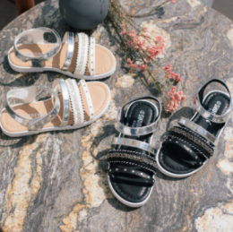 | VKDW18S30 | VKDW18S3009170 | 17
VKDW | 신발 | 아동여샌들 |  | VKDW18S30 | VKDW18S3009220 | 4
VKDW | 신발 | 아동여샌들 |  | VKDW18S30 | VKDW18S3009230 | 12
VKDW | 신발 | 아동여샌들 |  | VKDW18S30 | VKDW18S3009240 | 7
VKDW | 신발 | 아동여샌들 |  | VKDW18S30 | VKDW18S3000180 | 2
VKDW | 신발 | 아동여샌들 |  | VKDW18S30 | VKDW18S3000190 | 1
VKDW | 신발 | 아동여샌들 |  | VKDW18S30 | VKDW18S3009180 | 5
VKDW | 신발 | 아동여샌들 |  | VKDW18S30 | VKDW18S3009190 | 4
VKDW | 신발 | 아동여샌들 |  | VKDW18S30 | VKDW18S3009200 | 5
VKDW | 신발 | 아동여샌들 |  | VKDW18S30 | VKDW18S3009210 | 2
VKDW | 신발 | 아동여샌들 |  | VKDW18S30 | VKDW18S3000230 | 3
VKDW | 신발 | 아동여샌들 |  | VKDW18S30 | VKDW18S3009160 | 10
VKDW | 신발 | 아동여샌들 |  | VKDW18S30 | VKDW18S3000170 | 4
VKDW | 신발 | 아동여샌들 |  | VKDW18S30 | VKDW18S3000240 | 5
VKDW | 신발 | 아동여샌들 |  | VKDW18S30 | VKDW18S3000160 | 3
VKDW | 신발 | 아동여샌들 |  | VKDW18S30 | VKDW18S3000200 | 1
VKDW | 신발 | 아동여샌들 |  | VKDW18S30 | VKDW18S3000220 | 3
VKDW | 신발 | 아동여샌들 | 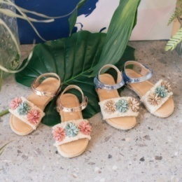 | VKDW18S31 | VKDW18S3198160 | 3
VKDW | 신발 | 아동여샌들 |  | VKDW18S31 | VKDW18S3160170 | 3
VKDW | 신발 | 아동여샌들 | 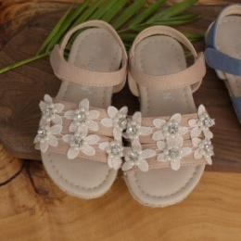 | VKDW18S32 | VKDW18S3234160 | 14
VKDW | 신발 | 아동여샌들 |  | VKDW18S32 | VKDW18S3260160 | 5
VKDW | 신발 | 아동여샌들 |  | VKDW18S32 | VKDW18S3260190 | 2
VKDW | 신발 | 아동여샌들 |  | VKDW18S32 | VKDW18S3260170 | 1
VKDW | 신발 | 아동여샌들 |  | VKDW18S32 | VKDW18S3234210 | 1
VKDW | 신발 | 아동여샌들 | 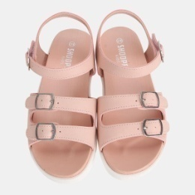 | VKDW18S41 | VKDW18S4160240 | 12
VKDW | 신발 | 아동여샌들 |  | VKDW18S41 | VKDW18S4197210 | 2
VKDW | 신발 | 아동여샌들 |  | VKDW18S41 | VKDW18S4197230 | 2
VKDW | 신발 | 아동여샌들 |  | VKDW18S41 | VKDW18S4197220 | 1
VKDW | 신발 | 아동여샌들 |  | VKDW18S41 | VKDW18S4160230 | 2
VKDW | 신발 | 아동여샌들 |  | VKDW18S41 | VKDW18S4197240 | 2
VKDW | 신발 | 아동여샌들 |  | VKDW18S41 | VKDW18S4160210 | 3
VKDW | 신발 | 아동여샌들 |  | VKDW18S41 | VKDW18S4160220 | 2
VKDW | 신발 | 아동여샌들 |  | VKDW18S42 | VKDW18S4212240 | 5
VKDW | 신발 | 아동여샌들 |  | VKDW18S43 | VKDW18S4309210 | 2
VKDW | 신발 | 아동여샌들 | 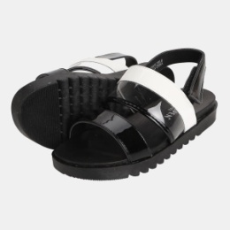 | VKDW18S44 | VKDW18S4409240 | 16
VKDW | 신발 | 아동여샌들 |  | VKDW18S44 | VKDW18S4409230 | 24
VKDW | 신발 | 아동여샌들 |  | VKDW18S44 | VKDW18S4409210 | 16
VKDW | 신발 | 아동여샌들 |  | VKDW18S44 | VKDW18S4409220 | 21
VKDW | 신발 | 아동여샌들 | 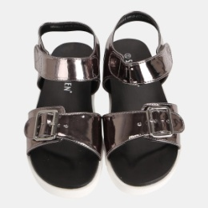 | VKDW18S46 | VKDW18S4697210 | 3
VKDW | 신발 | 아동여샌들 |  | VKDW18S46 | VKDW18S4698210 | 4
VKDW | 신발 | 아동여샌들 |  | VKDW18S46 | VKDW18S4609230 | 1
VKDW | 신발 | 아동여샌들 |  | VKDW18S46 | VKDW18S4698230 | 4
VKDW | 신발 | 아동여샌들 |  | VKDW18S46 | VKDW18S4698240 | 14
VKDW | 신발 | 아동여샌들 |  | VKDW18S46 | VKDW18S4609240 | 4
VKDW | 신발 | 아동여샌들 |  | VKDW18S46 | VKDW18S4609210 | 3
VKDW | 신발 | 아동여샌들 |  | VKDW18S46 | VKDW18S4697240 | 1
VKDW | 신발 | 아동여샌들 |  | VKDW7S035 | VKDW7S0354130 | 1
VKDW | 신발 | 아동여샌들 |  | VKDW7S043 | VKDW7S0436160 | 1
VKDW | 신발 | 아동여샌들 |  | VKDW7S171 | VKDW7S1711200 | 1
VKDW | 신발 | 아동여샌들 |  | VKDW7S430 | VKDW7S4300210 | 2
VKDW | 신발 | 아동여샌들 |  | VKDW7S430 | VKDW7S4309210 | 1
VKDW | 신발 | 아동여샌들 |  | VKDW7S430 | VKDW7S4300240 | 1
VKDW | 신발 | 아동여샌들 |  | VKDW7S437 | VKDW7S4378210 | 1
VKDW | 신발 | 아동여샌들 |  | VKDW7S441 | VKDW7S4411220 | 1
VKHC | 신발 | 아동베이직캔버스 | 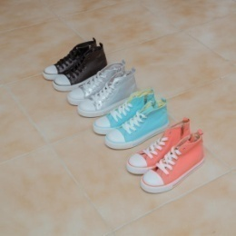 | VKHC18S1J | VKHC18S1J54220 | 4
VKHC | 신발 | 아동베이직캔버스 |  | VKHC18S1J | VKHC18S1J11230 | 5
VKHC | 신발 | 아동베이직캔버스 |  | VKHC18S1J | VKHC18S1J11240 | 4
VKHC | 신발 | 아동베이직캔버스 |  | VKHC18S1J | VKHC18S1J54210 | 3
VKHC | 신발 | 아동베이직캔버스 |  | VKHC18S1J | VKHC18S1J11220 | 3
VKHC | 신발 | 아동베이직캔버스 |  | VKHC18S1J | VKHC18S1J92210 | 1
VKHC | 신발 | 아동베이직캔버스 |  | VKHC18S1J | VKHC18S1J92240 | 2
VKHG | 신발 | 아동슬립온/메리제인 | 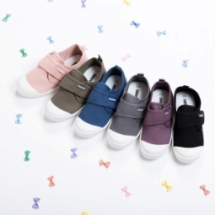 | VKHG17F01 | VKHG17F0109200 | 1
VKHG | 신발 | 아동슬립온/메리제인 |  | VKHG17F01 | VKHG17F0111210 | 3
VKHG | 신발 | 아동슬립온/메리제인 |  | VKHG17F01 | VKHG17F0111220 | 3
VKHG | 신발 | 아동슬립온/메리제인 |  | VKHG17F01 | VKHG17F0160210 | 3
VKHG | 신발 | 아동슬립온/메리제인 |  | VKHG17F01 | VKHG17F0160220 | 6
VKHG | 신발 | 아동슬립온/메리제인 |  | VKHG17F01 | VKHG17F0103210 | 2
VKHG | 신발 | 아동슬립온/메리제인 |  | VKHG17F01 | VKHG17F0103220 | 2
VKHG | 신발 | 아동슬립온/메리제인 |  | VKHG17F01 | VKHG17F0109210 | 1
VKHG | 신발 | 아동슬립온/메리제인 |  | VKHG17F01 | VKHG17F0145220 | 1
VKHG | 신발 | 아동슬립온/메리제인 |  | VKHG17F01 | VKHG17F0180220 | 1
VKHG | 신발 | 아동슬립온/메리제인 | 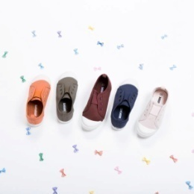 | VKHG17F02 | VKHG17F0278170 | 1
VKHG | 신발 | 아동슬립온/메리제인 |  | VKHG17F02 | VKHG17F0278200 | 4
VKHG | 신발 | 아동슬립온/메리제인 |  | VKHG17F02 | VKHG17F0278210 | 1
VKHG | 신발 | 아동슬립온/메리제인 |  | VKHG17F02 | VKHG17F0278230 | 1
VKHG | 신발 | 아동슬립온/메리제인 |  | VKHG17F02 | VKHG17F0217200 | 1
VKHG | 신발 | 아동슬립온/메리제인 |  | VKHG17F05 | VKHG17F0509180 | 1
VKHG | 신발 | 아동슬립온/메리제인 |  | VKHG17F05 | VKHG17F0509210 | 2
VKHG | 신발 | 아동슬립온/메리제인 |  | VKHG17F05 | VKHG17F0512210 | 1
VKHG | 신발 | 아동슬립온/메리제인 |  | VKHG17F05 | VKHG17F0512230 | 1
VKHG | 신발 | 아동슬립온/메리제인 |  | VKHG17F05 | VKHG17F0509190 | 1
VKHG | 신발 | 아동슬립온/메리제인 |  | VKHG17F06 | VKHG17F0603170 | 1
...

